关系图
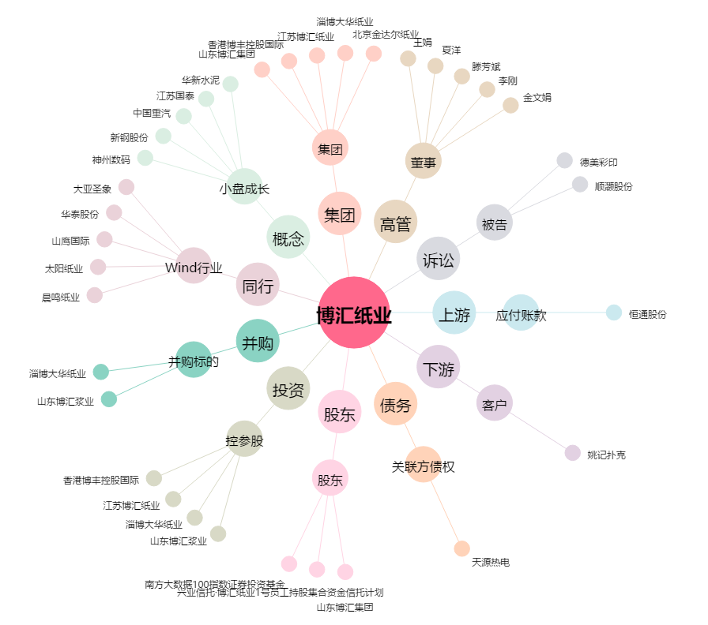
博汇纸业[600966.SH] - 关系概览图

